Пояснения
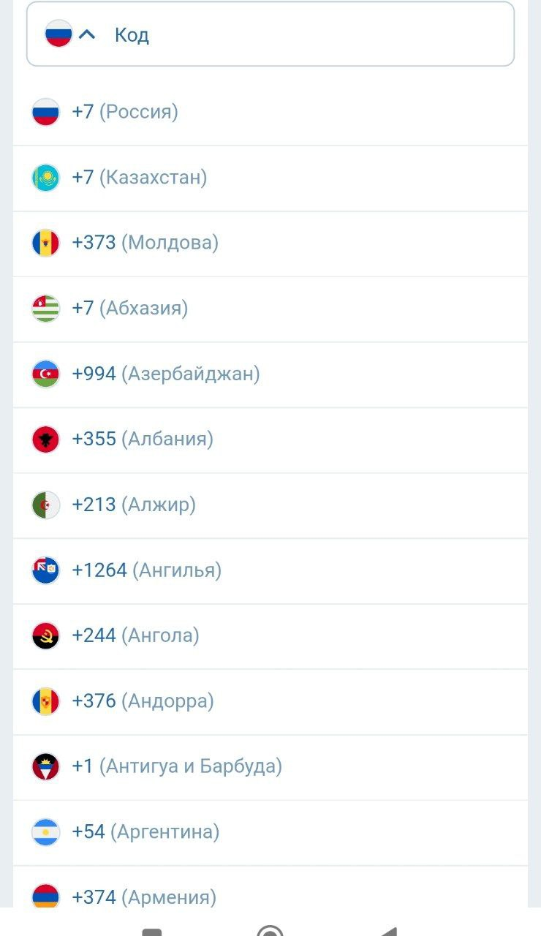 | Перед выполнением данного задания изучала на разных продуктах, как может быть реализована подобная функциональность. Структура выпадающих списков может быть немного отличающейся, наиболее похожий на задание вариант (и код, и страна в одном списке) - выпадающий список в форме регистрации по номеру телефона, где при вводе кода показывает страну (страны), где такой код встречается. В рамках проекта почитала бы документацию и уточнила требования, чтобы понять, как будет реализован выпадающий список, но т.к. в задании конкретика не прописана, решила взять за пример подобную структуру. Обозначила для себя несколько условий, на основе примера: 1. Можно осуществлять поиск: поиск по коду, а страна прописана автоматичски рядом с нужным кодом. 2. Список стран в алфавитном порядке 3. Есть сортировка, при вводе значения (например 1) остаются только страны, где в коде есть данное значение. 4. Допустимы для ввода при поиске только целые числа 5. Минимум цифр для ввода - одна, максимум - 4 (максимальное количество, которое встречается в кодировках некоторых стран) 6. В коде страны допустимо использование однозначных чисел от 1 до 9, а также 0. 7. Если введенный код не существует, либо принадлежит стране, которая не доступна, в выпадающем списке не будет отображаться ни одна страна.

